Portada

533 funciones
cada una con su Descripción, clasificadas por Categorías
y con sus correspondencias
Español - Inglés e
Inglés - Español.
* * * * * * * * * * * * * * * * * * * * * * * * * * * * * * * * *
Diccionario bilingüe de
Funciones Excel
* * * * * * * * * * * * * * * * * * * * * * * * * * * * * * * * *

Diccionario Español - Inglés
Incluye las funciones de Excel 2021,Microsoft 365 y Microsoft 365 Insider.

Diccionario Inglés - Español

Funciones por Categoría

Instrucciones de Uso

Obsequio de
Este es un material gratuito, está prohibida su venta.
Copyright 2024© ClasesExcel - Todos los derechos reservados
* * * * * * * * * * * * * * * * * * * * * * * * * * * * * * * * *

Instrucciones

 | Diccionario bilingüe de funciones Excel

 | Actualización al 2024

 | A mediados del 2014, Clases Excel presentó la primera versión de este Diccionario, que reunía todas las funciones aparecidas hasta Excel 2013. Desde entonces, el Diccionario ha ido actualizándose a medida que se han ido incorporando nuevas funciones y otras fueron quedando obsoletas. Esta es la última revisión, liberada en enero de 2024.

 | Características

 | El Diccionario es, en sí, un listado de todas las funciones de Excel hasta la fecha. Este listado se presenta de varias maneras diferentes, para cubrir diferentes circunstancias. La hoja siguente a esta, por ejemplo, (Español-Inglés) incluye: el nombre en Español de cada función, su nombre equivalente en Inglés, el Año en que apareció, la Categoría a la que pertenece, una breve Descripción de lo que hace y, cuando es necesario, Observaciones útiles.

 | Cuando no se indica el año en que una función apareció, significa que ya existía antes de Excel 2007.

 | Si bien el Asistente de funciones de Excel (MAYÚS+F3) ofrece una descripción para casi todas ellas, éstas no resultan muy fáciles de entender para la mayoría de los usuarios. Esto ocurre, según mi opinión, por dos razones principales: 1) las definiciones suelen dar prioridad a la rigurosidad técnica por sobre la claridad y 2) la traducción al español, muchas veces, genera ambigüedades. Este Diccionario busca dar definiciones más claras, en la medida de lo posible.

 | En la columna Observaciones de cada listado se ofrece información importante que no se ha detallado en ninguna otra columna. Por ejemplo, se indica allí cuando una nueva función reemplaza a una anterior. Las funciones sustituidas se mantienen en Excel dentro de una categoría especial llamada Compatibilidad y se conservan solamente para evitar fallos en archivos antiguos, que usan todavía las funciones sustituidas.

 | En la columna Observaciones se indican, además, las funciones que cambiaron de nombre cuando apareció Excel 2010. Fue una modificación que duró poco, porque con el primer parche de seguridad para Office 2010 (conocido como SP1), todas las funciones recuperaron sus denominaciones originales. Sin embargo, todavía es posible encontrarnos con estos nombres de funciones en algunas ocasiones. Puedes leer más sobre esto en el siguiente artículo:
 | Funciones que cambiaron de nombre en Excel 2010

 | El Diccionario también incluye varias funciones ocultas (que no aparecen en el Asistente de funciones de Excel), como SIFECHA, la más conocida y útil de las funciones ocultas.

 | En resumen: el Diccionario alista 552 nombres de funciones, todos los nombres de funciones que alguna vez hayan sido usados en Excel en español. Estos 552 nombres corresponden a las 533 funciones diferentes que han existido en Excel.

 | Cómo se usa

 | Las funciones se presentan ordenadas de diferente manera en 3 hojas distintas:

 | Inglés - Español, ordena los datos por la denominación inglesa de la función. Es práctica cuando necesitamos saber el equivalente en español de una función en inglés.

 | Español - Inglés, ordena los datos por la denominación de la función en español. Es práctica en el caso opuesto al anterior.

 | Por Categoría, ordena las funciones por la categoría a la que pertenecen.

 | La forma más básica de encontrar una función es buscarla manualmente en la hoja. Que haya tres hojas ordenadas por diferentes criterios (por la denominación de la función en Español, por su denominación en Inglés y por su Categoría), nos facilita la tarea.

 | Pero la mejor manera de encontrar la información deseada en cualquier parte del Diccionario es con la herramienta Buscar y seleccionar de Excel. Puedes acceder a ella con el atajo CTRL+B y también la puedes encontrar en la cinta de opciones, al final de la ficha Inicio:

 | Bastará con que escribas la expresión buscada en la ventana que aparezca y presiones el botón Buscar todos (o el botón Buscar siguiente) para obtener resultados. La primera opción (Buscar todos) muestra una lista de todas las coincidencias de la expresión buscada en la hoja. La segunda opción (Buscar siguiente), va saltando por la hoja y señalando cada coincidencia encontrada.
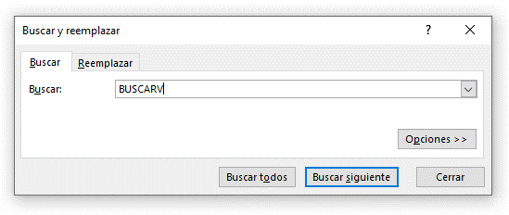

 | La hoja Disponibilidad

 | La hoja Disponibilidad indica, de forma gráfica, la disponibilidad de cada una de las funciones de Excel desde la versión 2003 hasta la fecha.

 | Por medio de esta hoja, no solo podemos saber si una función está disponible en una versión de Excel específica, sino también ver la evolución de cada función a lo largo del tiempo.

 | Los cuatro estados en los que puede estar una función en una versión determinada son los siguientes:

 | Significado de los formatos aplicados

 | El formato aplicado a los datos nos permite entenderlos mejor.

 | Nombre con color verde, negrita, cursiva y un asterisco a la izquierda:
 | Indica que la función solo está disponible en Microsoft 365.
* | EJEMPLO

 | Nombre con color negro, negrita, cursiva y un asterisco a la izquierda:
 | Indica que la función solo está disponible en Microsoft 365 Insider.
* | EJEMPLO

 | Fila con color gris y una "x" a la izquierda:
 | Indica que ese nombre de función se aplicó solo en Excel 2010.
x | EJEMPLO

 | Fila con cursiva:
 | Indica que se trata de una función "oculta".
 | EJEMPLO

 | Fila tachada:
 | Indica que el nombre de esa función fue cambiado por otro.
 | EJEMPLO

 | La hoja Estadísticas

 | La hoja Estadísticas presenta información estadística de la cantidad de nombres de funciones por versión, por disponibilidad y por categoría. Los datos se presentan en forma de listados y gráficos.

 | Menú de navegación

 | Volver a la Portada
 | Ir a Español - Inglés
 | Ir a Inglés - Español
 | Ir a Por Categoría
 | Ir a Disponibilidad
 | Ir a Estadísticas
 | Copyright

Datos estadísticos
Por versión
Por categoría
Datos estadísticos
Por versión | Cantidad |  | Por categoría | Cantidad
Anteriores a Excel 2007 | 264 | (*) | Base de datos | 12
Excel 2007 | 105 |  | Búsqueda y referencia | 41
Excel 2010 | 62 | (**) | Compatibilidad | 42
Excel 2013 | 50 |  | Cubo | 7
Excel 2016 | 5 |  | Estadísticas | 110
Excel 2019 | 6 |  | Fecha y hora | 28
Excel 2021 | 10 | (***) | Financieras | 56
Microsoft 365 | 27 |  | Instaladas con complementos | 5
Office Insider | 4 |  | Información | 21
TOTAL | 533 |  | Ingeniería | 54
Se excluyen de este listado los nombres de las 17 funciones que cambiaron su denominación en Excel 2010. También las funciones JIS y YEN, que pasaron a llamarse DBCS y USDOLLAR en Excel 4.
(*) 24 ocultas |  |  | Lógicas | 19
(**) 4 ocultas |  |  | Matemáticas y trigonométricas | 83
(***) 1 oculta |  |  | Texto | 51
 |  |  | Web | 4
 |  |  | TOTAL | 533
Por disponibilidad
Se excluyen de este listado los nombres de las 17 funciones que cambiaron su denominación en Excel 2010. También las funciones JIS y YEN, que pasaron a llamarse DBCS y USDOLLAR en Excel 4.
Por disponibilidad | Cantidad
Activas | 458
Mantenidas por compatibilidad | 42
Ocultas | 29
Office Insider (en período de prueba) | 4
Que cambiaron de nombre en Excel 2010 | 17
TOTAL | 550
Se excluyen de este listado las funciones JIS y YEN, que pasaron a llamarse DBCS y USDOLLAR en Excel 4.

Copyright
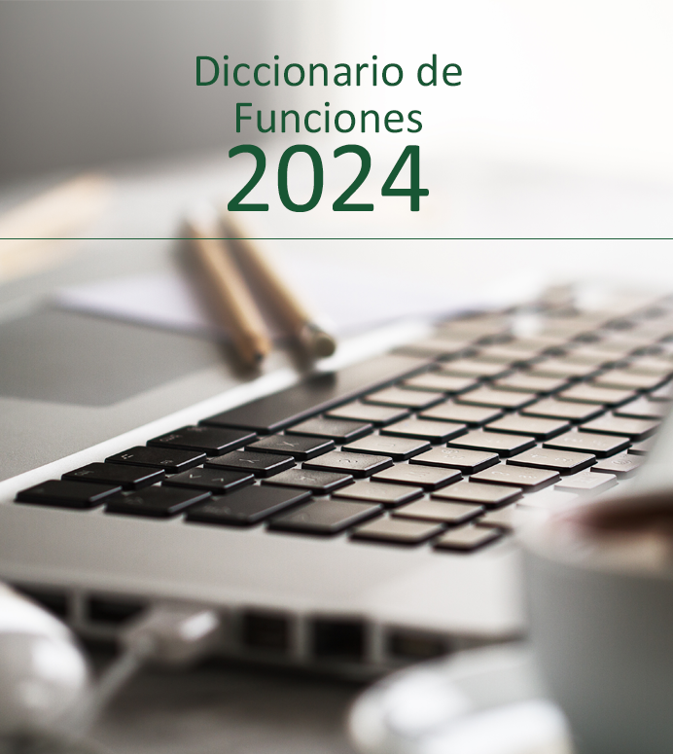
Diccionario de Funciones 2024 - DF2024-v.1.0.0
©2024 ClasesExcel | Términos y condiciones
Autor: Ariel Martínez Romano para Clases Excel©
Web: clasesexcel.com
Contacto: clasesexcel.com/contacto
Email: info@clasesexcel.com | Todas las marcas mencionadas en este
Última edición: Enero de 2024 | libro son propiedad exclusiva de sus
Diseño: Ariel Martínez Romano para Clases Excel© | respectivos dueños.

TODOS LOS DERECHOS RESERVADOS - ALL RIGHTS RESERVED.

Esta publicación contiene material protegido. Queda expresamente prohibida su venta, alquiler y todo otro tipo de comercialización por parte de terceros, salvo autorización expresa de su autor. El uso no autorizado de este documento o del material que en él se presenta, puede dar lugar a una reclamación por daños y perjuicios y/o a cualquier otra acción legal que Clases Excel estime conveniente para asegurar la defensa de sus derechos.
Foto de Fondo creada por valeria_aksakova - www.freepik.com

